Opgave 1
Opgave 1
X |  |  | delta |  |  | p |  | P (gitter) |  |  | r |  | P(træ)
 |  | 144 |  |  | 0 |  |  |  |  | 0.3025
 | 120 | 108 |  | 2 | 0 |  | 0.55 |  | 0.55 | 0.495 |  | 0.05 |  |  | 0.3025
100 | 90 | 81 | 0 | 2 | 0 | 0.55 | 0.55 | 1 | 0.45 | 0.2025 | 0.05 | 0.05 |  | 0.55 | 0.2475
 |  |  |  |  |  |  |  |  |  |  |  |  | 1 | 0.45 | 0.2475
1a |  |  |  |  |  |  |  |  |  |  |  |  |  |  | 0.2025
1-periode-aktieinvestering |  |  | T | 1 |  | q |  |  | Q(gitter) |  |  |  | Q(træ)
 | 122 |  | 1.22 |  |  |  | 0.5 |  |  |  | 0.21666666667 |  |  |  | 0.21666666667
100 | 92 |  | 0.92 | 0.085 | <-P | 0.43333333333 | 0.5 |  |  | 0.43333333333 | 0.5 |  |  |  | 0.21666666667
V(0) | V(T) |  |  | 0.05 | <-Q |  |  |  | 1 | 0.56666666667 | 0.28333333333 |  |  | 0.43333333333 | 0.28333333333

1b |  |  |  |  |  |  |  |  |  |  |  |  | 1 | 0.56666666667 | 0.28333333333
2-periode-aktieinvestering, dividender i bankbogen
 | 146.1 | 0.4419525 | 0.31655
 | 110.1 | 0.544995 | 0.5505
100 | 83.1 | 0.1682775 | 0.23545 | 0.074813937386 | <-P |  |  |  | 1e | I teorien:
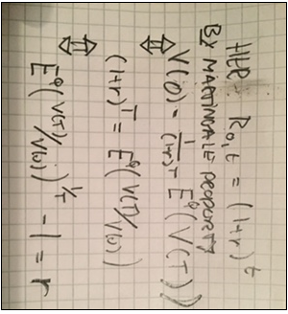
V(0) | V(2) |  |  | 0.05 | <-Q
 |  |  |  |  |  |  |  |  |  |  |  |  |  | Dette tjekkes
1c |  |  |  |  |  |  |  |  |  |  |  |  |  | numerisk i de
2-periode-aktieinvestering, dividender geninvesteret i aktien |  |  |  |  |  |  |  |  |  |  |  |  |  | grønne celler.
 | 146.4 | 0.44286 | 0.3172
 | 109.8 | 0.271755 | 0.2379
 | 110.4 | 0.27324 | 0.3128
100 | 82.8 | 0.16767 | 0.2346 | 0.074953487366 | <-P (not exactly = to answer from 1b)
V(0) | V(2) <- stiafhængig |  |  | 0.05 | <-Q

1d
"Aktieprisafkast"
 | 144 | 0.4356
 | 108 | 0.5346
100 | 81 | 0.164025 |  | 0.065 | <-Lavere end (forventede) totalafkast
 |  |  |  |  |  | - glemmer dividender.

Opgave 3
Opgave 3
rho's
 |  | 0.05 |  |  | 3a
 | 0.04 | 0.035 |  |  | E(rho(0)) | E(rho(1)) | E(rho(2))
0.03 | 0.025 | 0.02 |  |  | 0.03 | 0.0325 | 0.038
q's |  |  |  |  | Ej konstant, derfor ikke martingal.
 | 0.65 |  |  |  | (Det er den anden vej, vi ikke kan slutte.)
0.5 | 0.75

3b
P(0,1) |  |  | NK-renter | 1 | 0.03
0.97087378641 |  |  |  | 2 | 0.031222035353
 |  |  |  | 3 | 0.033430606647
P(0,2) | P(1,2) | P(2,2)
 |  | 1 | Fwd | 1 | 0.03
 | 0.96153846154 | 1 |  | 2 | 0.032445520581
0.94036321244 | 0.9756097561 | 1 |  | 3 | 0.037861949676

P(0,3) | P(1,3) | P(2,3)

 |  | 0.95238095238
 | 0.92039602909 | 0.96618357488
0.90605808676 | 0.94608362963 | 0.98039215686

3c |  |  |  |  | 0 | 1 | 2 | 3
Tau | 3 |  |  | y(t) |  | 36.333333333 | 35.333333333 | 34.333333333
H | 100 |  |  | H(t) | 100 | 66.666666667 | 33.333333333 | 0
R | 0.03 |  |  | i(t) |  | 3 | 2 | 1
delta(t) | 33.333333333 |  |  | delta(t) |  | 33.333333333 | 33.333333333 | 33.333333333

Kurs(0) | 99.609242058

3d |  |  |  |  |  | 0 | 1 | 2 | 3
R_ny | 0.032056835138 |  | Tau | 3 | y(t) |  | 36.539016847 | 35.470455676 | 34.401894505
Kurs(0;r_ny) | 100 |  | H | 100 | H(t) | 100 | 66.666666667 | 33.333333333 | 0
 |  |  | R | 0.032056835138 | i(t) |  | 3.2056835138 | 2.1371223425 | 1.0685611713
 |  |  | delta(t) | 33.333333333 | delta(t) |  | 33.333333333 | 33.333333333 | 33.333333333

3e
Det flydende serielån handler til par, altså kurs=resterende hovedstol, altså 100 på tid 0. Teoretisk bevis
fra (adskillige) gamle eksamensopgaver kan genbruges ordret; det spiller ingen rolle, at det nu er et serielån.
Lad V(t) betegne obligationens pris. |  | Ved at bruge lokalkaraterisationen pris(t) = (1+r(t))^-1 * E_t^Q(pris(t+1)+ dividende(t+1)),
og huske at "dividende" for en obligation er ydelsen = rente + afdrag, så fås med saks fra gl. besvarelse
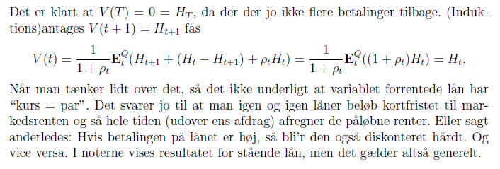

3f
Afdrag | 33.333333333 |  |  |  | Vi bruger at
Hovedstol | 100 | 66.666666667 | 33.333333333 |  | V(t) = (afdrag_{t+1} + rente_{t+1} + E_t^Q(V(t+1)))/(1+rho(t))
Loft | 0.035 |  |  |  | hvor | afdraget er fast
 |  |  |  |  |  | rente_{t+1}=min(Loft,rho(t))*H(t) er kendt på tid t
Værdi |  |  |  |  |  | V(t)'er er værdier i knuder; V(3) = 0
 |  |  | 32.857142857 |  | På denne måde kan prisen beregnes i et gitter (ikke træ).
 |  | 66.048534799 | 33.333333333
 | 99.699935986 | 66.666666667 | 33.333333333 |  | (Sanity check: Sæt loftet meget højt (>=5%)) og se at kursen
 | 0 | 1 | 2 |  | bli'r 100.)

